상품제안서
리복 70자동 암막골프 | 상품코드: F26752

 |  |  |  |  |  |  | 02-412-0044 | www.easy1.co.kr
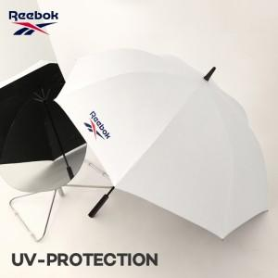

【상세/제작정보】 | 선물포장 불가능

【인쇄/포장옵션】 | 실크, 스티커 / 포장불가능

【공급단가】 | 수량 | 50~ | 100~ | 500~ | 1,000~ | 2,000~
*VAT별도 | 단가 | 13,750원 | 13,530원 | 13,200원 | 12,870원 | 12,650원

【상품 URL】 | https://dev.easy1.co.kr:443/src/goods_detail.php?gdno=26752

